登录模块
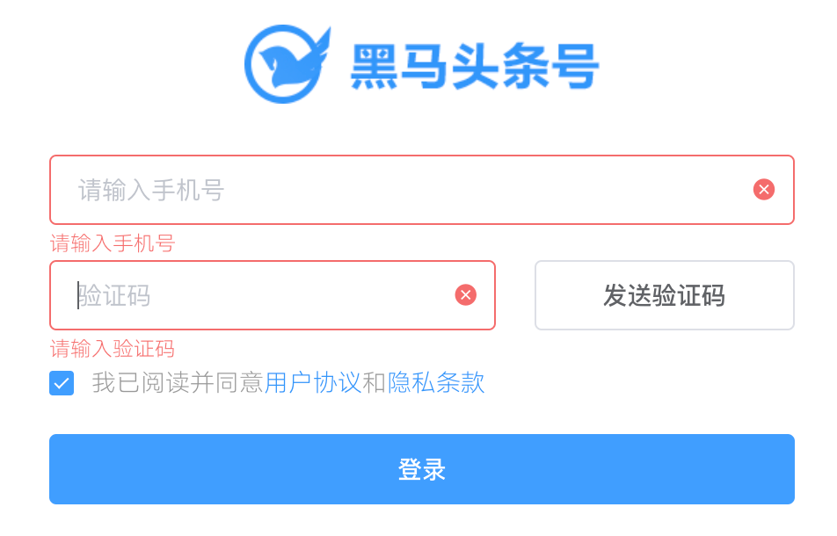
用例编号 | 用例标题 | 项目/模块 | 优先级 | 前置条件 | 测试步骤 | 测试数据 | 预期结果 | 实际结果
login_001 | 登录成功 | 登录 | P0 | 1、账号注册成功 2、打开登录界面 | 1、输入正确手机号 2、输入正确验证码 3、勾选协议 4、点击登录 | 1、手机号：13012345678 2、验证码：246811 | 登录成功，跳到个人主页。 1、手机号和验证码状态标记都为绿色 | 通过
login_002 | 登录失败（手机号为空） | 登录 | P1 | 1、打开登录界面 | 1、输入手机号 2、输入正确验证码 3、勾选协议 4、点击登录 | 1、手机号：空 2、验证码：246811 | 登录失败。 1、登录框状态提示红色，提示信息：手机号不能为空。 | 通过
login_003 | 登录失败（手机号为10位数字） | 登录 | P1 | 1、打开登录界面 | 1、输入手机号 2、点击发送验证码 | 1、手机号：1301234567 | 登录失败，验证码发送失败，提示手机号格式不正确。 | 不通过
login_004 | 登录失败（手机号为12位数字） | 登录 | P1 | 1、打开登录界面 | 1、输入手机号 2、点击发送验证码 | 1、手机号：130123456789 | 登录失败，验证码发送失败，提示手机号格式不正确。 | 不通过
login_005 | 登录失败（手机号为11位非手机段） | 登录 | P1 | 1、打开登录界面 | 1、输入手机号 2、点击发送验证码 | 1、手机号：03012345679 | 登录失败，验证码发送失败，提示手机号格式不正确。 | 不通过
login_006 | 登录失败（手机号为11位非数字） | 登录 | P1 | 1、打开登录界面 | 1、输入手机号 2、点击发送验证码 | 1、手机号：1301234567a | 登录失败，验证码发送失败，提示手机号格式不正确。 | 不通过
login_007 | 登录失败（手机号未注册） | 登录 | P1 | 1、账号未注册 2、打开登录界面 | 1、输入正确手机号 2、输入正确验证码 3、勾选协议 4、点击登录 | 1、手机号：1301234579 2、验证码：246811 | 登录失败，提示：手机号未注册 | 不通过
login_008 | 登录失败（验证码为空） | 登录 | P1 | 1、账号已注册 2、打开登录界面 | 1、输入正确手机号 2、输入验证码 3、勾选协议 4、点击登录 | 1、手机号：13012345678 2、验证码：空 | 登录失败，提示：验证码不能为空。 验证码状态为红色 | 通过
login_009 | 登录失败（验证码错误） | 登录 | P1 | 1、账号已注册 2、打开登录界面 | 1、输入正确手机号 2、输入验证码 3、勾选协议 4、点击登录 | 1、手机号：13012345678 2、验证码：123 | 登录失败，提示：验证码不正确。 | 不通过
login_010 | 登录失败（验证码过期） | 登录 | P1 | 1、账号已注册 2、打开登录界面 3、已获取验证码超过规定时间 | 1、输入正确手机号 2、输入验证码 3、勾选协议 4、点击登录 | 1、手机号：13012345678 2、验证码：246811 | 登录失败，提示：验证码已过期，请刷新。 | 不通过
login_011 | 登录失败（未同意协议） | 登录 | P1 | 1、账号已注册 2、打开登录界面 | 1、输入正确手机号 2、输入验证码 3、未勾选协议 4、点击登录 | 1、手机号：13012345678 2、验证码：246811 | 登录失败，提示：必须同意协议 | 不通过
login_012 | 发送验证码功能（发送成功） | 验证码 | P1 | 1、打开注册页面 2、输入正确手机号 | 1、点击获取验证码按钮 2、拖动滑块到空缺位置 | 1、手机号：13012345678 | 验证码发送成功 | 通过
login_013 | 发送验证码功能（发送失败） | 验证码 | P1 | 1、打开注册页面 2、输入正确手机号 | 1、点击获取验证码按钮 2、拖动滑块到非空缺位置 | 1、手机号：13012345678 | 验证码发送失败，拖拽弹窗抖动，滑块回到初始位置 | 通过
login_014 | 发送验证码功能（发送失败重试） | 验证码 | P1 | 1、打开注册页面 2、输入正确手机号 | 1、拖拽滑块错误6次 | 1、手机号：13012345678 | 验证码发送失败，拖拽弹窗消失，提示：失败次数过多，请重试。 | 通过

